2.Pivot vc
ชื่อโครงการและดำเนินงาน | ปีงบประมาณ |  |  |  |  |  |  | หมายเหตุ การประเมินความสอดคล้องของโครงการกับปัจจัยเป็นการดำเนินการเบื้องต้น สำหรับใช้เป็นข้อมูลประกอบการจัดทำโครงการสำคัญ
 | 2561 | 2562 | 2563 | 2564 | 2565 | 2566 | Grand Total
010401V01 |  | 1 | 5 | 2 | 2 | 1 | 11
010401F0101 |  |  | 1 |  | 2 |  | 3
010401F0102 |  |  | 1 |  |  |  | 1
010401F0103 |  |  | 1 | 1 |  | 1 | 3
010401F0104 |  | 1 | 1 |  |  |  | 2
010401F0106 |  |  |  | 1 |  |  | 1
010401F0107 |  |  | 1 |  |  |  | 1
010401V02 | 1 |  | 9 | 5 | 1 |  | 16
010401F0201 | 1 |  | 4 | 2 |  |  | 7
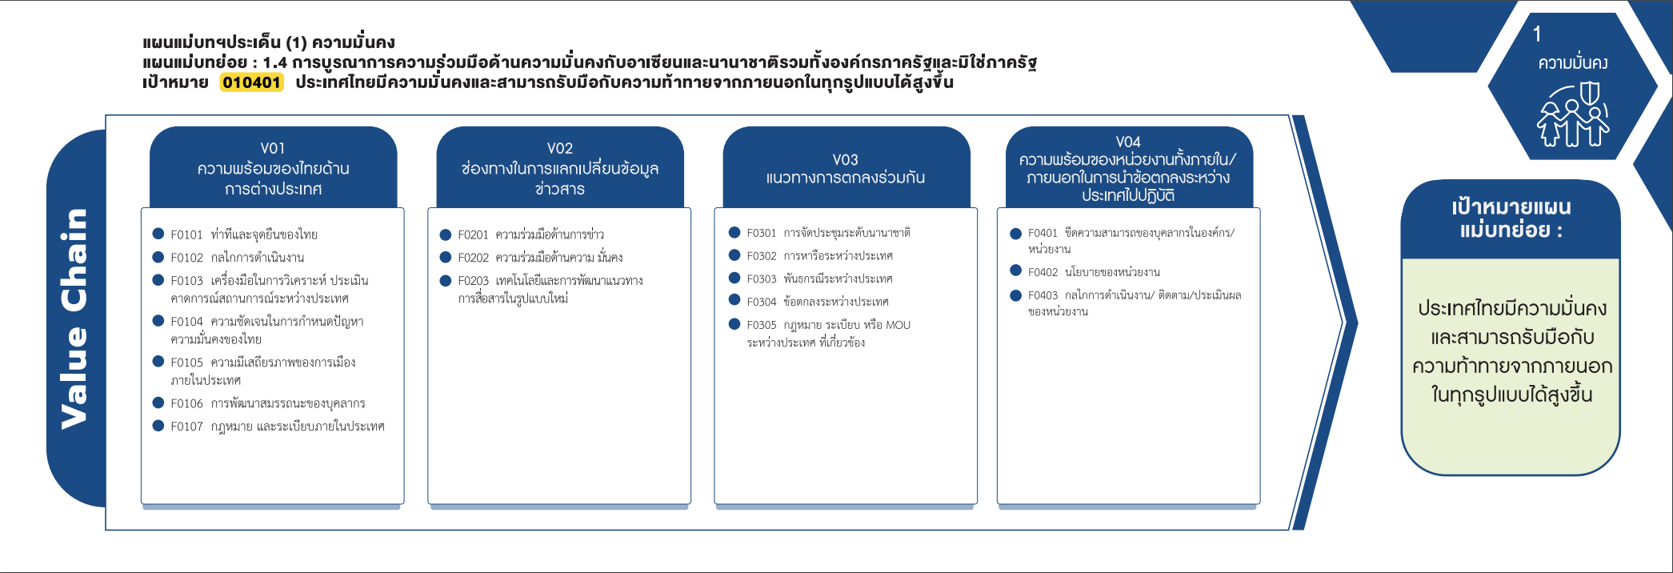
010401F0202 |  |  | 4 | 3 | 1 |  | 8
010401F0203 |  |  | 1 |  |  |  | 1
010401V03 |  | 2 | 4 | 2 | 2 |  | 10
010401F0301 |  |  |  |  | 1 |  | 1
010401F0302 |  | 2 | 3 | 1 |  |  | 6
010401F0304 |  |  |  |  | 1 |  | 1
010401F0305 |  |  | 1 | 1 |  |  | 2
010401V04 |  | 1 | 3 |  |  |  | 4
(3 โครงการ)
010401F0401 |  |  | 1 |  |  |  | 1
(7 โครงการ)
(1 โครงการ)
(6 โครงการ)
(1 โครงการ)
010401F0402 |  | 1 | 1 |  |  |  | 2
(1 โครงการ)
(3 โครงการ)
(8 โครงการ)
(0 โครงการ)
(2 โครงการ)
010401F0403 |  |  | 1 |  |  |  | 1
(1 โครงการ)
(1 โครงการ)
(blank) |  |  | 3 |  |  |  | 3
(2 โครงการ)
(1 โครงการ)
(blank) |  |  | 3 |  |  |  | 3
(2 โครงการ)
Grand Total | 1 | 4 | 24 | 9 | 5 | 1 | 44

(0 โครงการ)

(1 โครงการ)
รวม 11 โครงการ
รวม 16 โครงการ
รวม 10 โครงการ
รวม 4 โครงการ

โครงการที่ไม่สามารำหาองค์ประกอบและปัจจัยได้
- 3 โครงการ

